電卓画面
画面名 |  | 電卓画面 |  |  |  |  |  |  |  | 画面ID |  | calculator
画面説明
電卓で計算を行う。
画面レイアウト
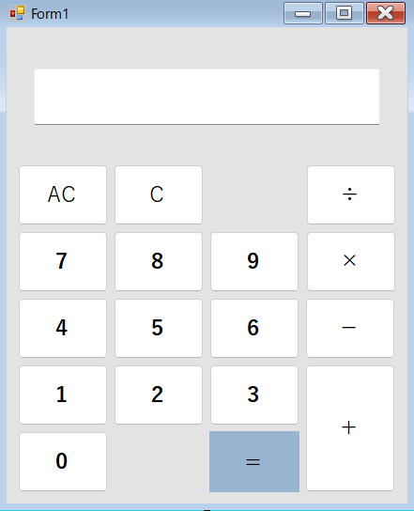

項目説明
No. | 項目名 |  | 種別 | I/O | 文字種 | 最大桁数 | 最小桁数 | 必須 | 初期値 |  | 備考
① | 計算結果表示欄 |  | テキストボックス | O | 半角文字列 |  | 1 | - | 0 |  | 数値を3桁ごとにカンマで区切って表示する。
② | クリアボタン |  | ボタン | - | - | - | - | - | -
③ | オールクリアボタン |  | ボタン | - | - | - | - | - | -
④ | 数字ボタン（1） |  | ボタン | - | - | - | - | - | -
⑤ | 数字ボタン（2） |  | ボタン | - | - | - | - | - | -
⑥ | 数字ボタン（3） |  | ボタン | - | - | - | - | - | -
⑦ | 数字ボタン（4） |  | ボタン | - | - | - | - | - | -
⑧ | 数字ボタン（5） |  | ボタン | - | - | - | - | - | -
⑨ | 数字ボタン（6） |  | ボタン | - | - | - | - | - | -
⑩ | 数字ボタン（7） |  | ボタン | - | - | - | - | - | -
⑪ | 数字ボタン（8） |  | ボタン | - | - | - | - | - | -
⑫ | 数字ボタン（9） |  | ボタン | - | - | - | - | - | -
⑬ | 数字ボタン（0） |  | ボタン | - | - | - | - | - | -
⑭ | 等号ボタン |  | ボタン | - | - | - | - | - | -
⑮ | 除算ボタン |  | ボタン | - | - | - | - | - | -
⑯ | 乗算ボタン |  | ボタン | - | - | - | - | - | -
⑰ | 減算ボタン |  | ボタン | - | - | - | - | - | -
⑱ | 加算ボタン |  | ボタン | - | - | - | - | - | -
処理説明
④～⑫数字ボタン押下 |  |  | ＜①計算結果表示欄に、「0」のみが入力されている場合＞ →「0」を上書きして、「押下した数字ボタンの値」を出力する。 ＜①計算結果表示欄に、「0」以外の数値が入力されている場合＞ →①計算結果表示欄に表示されている数値の末尾に、「押下した数字ボタンの値」を結合して出力する。 ＜事前に⑮～⑱の演算系のボタンを押下した場合＞ →①計算結果表示欄に、「押下した数字ボタンの値」を出力する。
⑬数字ボタン（0）押下 |  |  | ＜①計算結果表示欄に、「0」のみが入力されている場合＞ →何も処理を行わない。 ＜①計算結果表示欄に、「0」以外の数値が入力されている場合＞ →①計算結果表示欄に表示されている数値の末尾に、「0」を結合して出力する。 ＜事前に⑮～⑱の演算系のボタンを押下した場合＞ →①計算結果表示欄に、「0」を出力する。
⑭等号ボタン押下 |  |  | 〇①計算結果表示欄に入力されている値と、⑮～⑱の演算系のボタン押下後に入力した値の演算結果を、等号ボタン押下することで、①計算結果表示欄に出力する。 ＜上記以外の場合＞ →何も処理を行わない。
⑮除算ボタン押下 |  |  | 〇①計算結果表示欄に入力されている値と、除算ボタン押下後に入力した値を加算した結果を、除算ボタン、または等号ボタンを押下することで、①計算結果表示欄に出力する。 ＜①計算結果表示欄に、「0」のみが入力されている場合＞ →何も処理を行わない。 ＜事前に⑮～⑲の演算系のボタンを押下した場合＞ →何も処理を行わない。
⑯乗算ボタン押下 |  |  | 〇①計算結果表示欄に入力されている値と、乗算ボタン押下後に入力した値を加算した結果を、乗算ボタン、または等号ボタンを押下することで、①計算結果表示欄に出力する。 ＜①計算結果表示欄に、「0」のみが入力されている場合＞ →何も処理を行わない。 ＜事前に⑮～⑲の演算系のボタンを押下した場合＞ →何も処理を行わない。
⑰減算ボタン押下 |  |  | 〇①計算結果表示欄に入力されている値と、減算ボタン押下後に入力した値を加算した結果を、減算ボタン、または等号ボタンを押下することで、①計算結果表示欄に出力する。 ＜①計算結果表示欄に、「0」のみが入力されている場合＞ →何も処理を行わない。 ＜事前に⑮～⑲の演算系のボタンを押下した場合＞ →何も処理を行わない。
⑱加算ボタン押下 |  |  | 〇①計算結果表示欄に入力されている値と、加算ボタン押下後に入力した値を加算した結果を、加算ボタン、または等号ボタンを押下することで、①計算結果表示欄に出力する。 ＜①計算結果表示欄に、「0」のみが入力されている場合＞ →何も処理を行わない。 ＜事前に⑮～⑲の演算系のボタンを押下した場合＞ →何も処理を行わない。

